商品登録書
【商 品 登 録 書】

 | 区分 |  |  | 1 |  | 新規 |  |  |  |  |  |  |  |  |  |  |  |  |  |  |  |  | 提出者 |  |  | 松本 光 |  |  |  |  | 提出日 |  |  | 2016-03-25

 | JAN |  |  |  |  |  |  | メーカー名 |  |  |  |  | 商品名1 |  |  |  |  |  |  |  |  |  | 商品名2 |  |  |  |  |  |  |  | フレーバー |  | 容量 |  |  | 希望小売価格
 | 4901730020527 |  |  |  |  |  |  | ジョンソンエンドジョンソン |  |  |  |  | バンドエイド |  |  |  |  |  |  |  |  |  | ウオーターブロック |  |  |  |  |  |  |  | - |  | 40枚入 |  |  | ¥630

 | 商品画像 |  |  |  |  |  |  |  |  |  |  |  |  |  | 大分類CD |  |  |  | 大分類名 |  |  |  |  |  | 棚割CD |  |  | 棚割名 |  |  |  | 中分類CD |  |  | 中分類名
 | 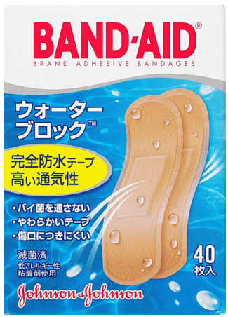 基本画像1枚 |  |  |  |  |  |  |  |  |  |  |  |  |  | 02 |  |  |  | 医療用具 |  |  |  |  |  | 01 |  |  | マスク・絆創膏 |  |  |  | 020102 |  |  | きずケア用品

 |  |  |  |  |  |  |  |  |  |  |  |  |  |  | 確定商品CD |  |  |  |  |  |  |  |  |  | 020102 |  |  |  |  |  |  | 0002

 |  |  |  |  |  |  |  |  |  |  |  |  |  |  | 催事CD |  |  |  | クーポンCD |  |  |  |  |  |  |  |  |  | TOPICS CD |  |  |  | 中分類ランキングCD
 |  |  |  |  |  |  |  |  |  |  |  |  |  |  | - |  |  |  | - |  |  |  |  |  |  |  |  |  | - |  |  |  | -

 |  |  |  |  |  |  |  |  |  |  |  |  |  |  | 商品特徴
 |  |  |  |  |  |  |  |  |  |  |  |  |  |  | ぬれない、ムレない、すぐれた通気・防水機能で、水仕事や入浴時に傷口をしっかり保護します。しかも、すべての「バンドエイド」は滅菌済です。 ●水やばい菌を通さず、空気・蒸気を通す新素材フィルム（肌色）と不織布（白色）の2重構造。 ●10ミクロンの新素材フィルム：非常に薄いフィルムで、水の分子よりも小さく、空気・蒸気よりも大きな、目に見えない微小な穴が一面に施されています。しかもソフトで伸縮性に優れています。 ●不織布：非常に薄く伸縮性がありソフト、通気性に優れた素材です。フィルムの持つ防水性・通気性・伸縮性等を維持しながら、貼りやすさを実現するためにソフトな不織布を貼り合わせました。 ●伸縮性：やわらかな素材のテープが複雑なうごきにもピッタリフィットします。

 | 使用方法

 | 追加テキスト

 | 購入可能DS |  |  |  |  |  |  |  |  |  | 購入可能EC |  |  |  |  |  |  |  |  |  | お勧めシーズン |  |  |  | 関連リンク商品JAN
 | 1001 | 1002 | 1003 | 1004 | 1005 | 1006 | 1007 | 1008 | 1009 | 1010 | 5001 | 5002 | 5003 | 5004 | 5005 | 5006 | 5007 | 5008 | 5009 | 5010 | SP | SM | A | W | 商品1 |  |  |  |  | 商品2 |  |  |  |  | 商品3
 | - | - | - | - | - | - | - | - | - | - | - | - | - | - | - | - | - | - | - | - | 1 | 1 | 1 | 1 | - |  |  |  |  | - |  |  |  |  | -

 | 写真1 |  | 写真2 |  | 写真3 |  | 写真4 |  |  | 登録日 |  |  |  |  |  |  |  |  | 掲載開始日 |  |  |  |  |  |  |  | 修正日 |  |  |  |  |  | 掲載終了日
 | 1 |  | - |  | - |  | - |  |  | 2016-03-25 |  |  |  |  |  |  |  |  | 即日 |  |  |  |  |  |  |  | - |  |  |  |  |  | -

